상품제안서
고속 도킹형 LCD 미니 보조배터리 5000mAh C PIN | 상품코드: F32151

 |  |  |  |  |  |  | 02-412-0044 | www.easy1.co.kr
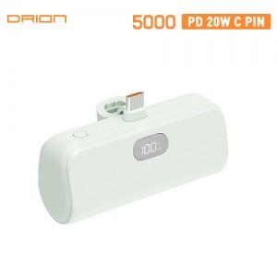

【상세/제작정보】 | <p><span style="font-size: 12pt;"><b>** 배송비- 한박스 100개 / 4000원별도</b></span>&nbsp;</p>

【인쇄/포장옵션】 | 레이저, 풀칼라 / 포장지포장

【공급단가】 | 수량 | 100~ | 300~ | 500~ | 1,000~ | 3,000~
*VAT별도 | 단가 | 7,350원 | 6,700원 | 6,500원 | 6,400원 | 6,300원

【상품 URL】 | https://dev.easy1.co.kr:443/src/goods_detail.php?gdno=32151

